Лист1
Идентификатор | Краткое описание | Подробное описание | Шаги по воспроизведению | Воспроизводимость | Важность | Срочность | Симптом | Возможность обойти | Комментарий | Приложения
1 | Неизменяющийся обратный счетчик для отправки повторного кода | После введения номера телефона и получения кода высвечивается надпись "Отправить код повторно через ХХ секунд". При этом обратный отсчет не начинается. Кнопка "Отправить еще раз" не появляется. Ожидаемый результат: счетчик обратного счета идет с интервалом в 1 секунду, затем появляется кнопка "Отправить еще раз". Фактический результат: счет не уменьшается, кнопка "Отправить еще раз" не появляется | 1. Ввести в поле "Телефон" валидный номер. 2. Нажать кнопку "Продолжить". Дефект: счетчик не уменьшает значение | Периодически | средняя | обычная | Некорректная операция | Нет
2 | Длительное или отрицательное время ожидания для возможности получения повторного кода | После введения номера телефона и получения кода высвечивается надпись "Отправить код повторно через 1200 секунд" или "Отправить код повторноч через -450 секунд". Ожидаемый результат: время ожидания составляет от 20 до 120 секунд. Фактический результат: время ожидания 1200 секунд или отрицательное количесто секунд | 1. Ввести в поле "Телефон" валидный номер. 2. Нажать кнопку "Продолжить". Дефект: счетчик начинает отсчет с 1200 скунды или, например, с -450 | Периодически | средняя | обычная | Некорректная операция | нет |  | 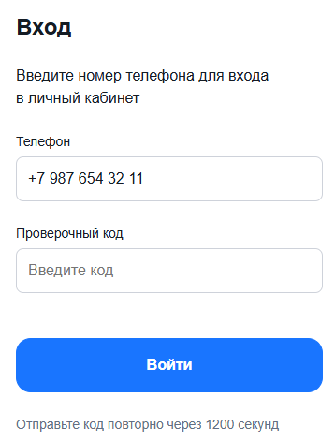 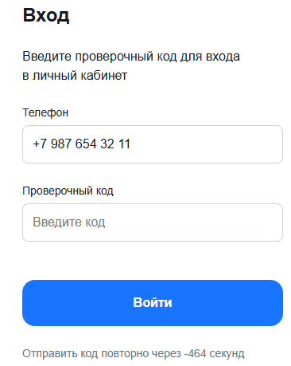
3 | Ввод в поле "Проверочный код" превышает колчество допустимых символов и неправильно отображается | В поле "Проверочный код" можно ввести 7 цифр, при необходимых 6. Ожидаемый результат: отображение ХХХ ХХХ. Фактический реультат ХХХХХХ или ХХХХХХХ | 1. Ввести в поле "Телефон" валидный номер. 2. Нажать кнопку "Продолжить". 3. Ввести код в поле "Проверочный код" и плюс 1 цифру. Дефект: код отображается слитно, может содержать 7 цифр | Всегда | низкий | низкая | Некорректная операция | да | Введение 7 значений не дает применить такой код, поэтому это не мешает работе приложения. Как и отображение кода.

4 | Ошибка валидации на странице профиля | При оставлении обязательных полей пустыми, при введении некорректной почты (символы в начале строки, русские буквы, символы помимо ". - _", отсутствие @) в рамках заданного количества символов ошибки не выводятся. Ожидаемый результат: выводится ошибка о необходимости заполнить обязательные поля или о некорректном вводе данных. Фактический результат: кнопка "Обновить данные" нажимается, но ничего не меняется | 1. Ввесить в любое поле символ и стереть его, чтобы кнопка "Обновить данные" стала активна. 2. Нажать кнопку "Обновить данные" при пустых полях. 3. Ввести в поле "Email" "-почта.собака.ру". Дефект: не выводится ошибка о корректности данных или обязательности ввода некоторых полей | Всегда | средняя | обычная | Некорректная операция | нет

